Sheet1
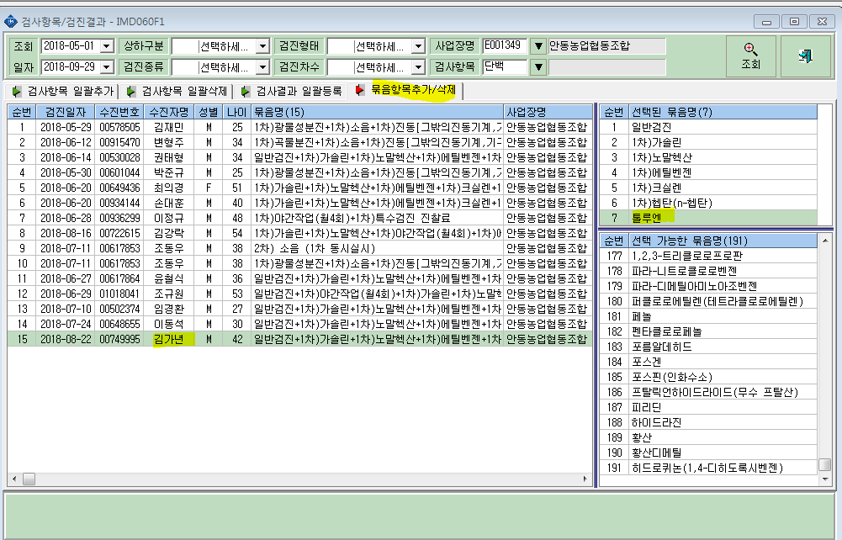
< 오류내역>

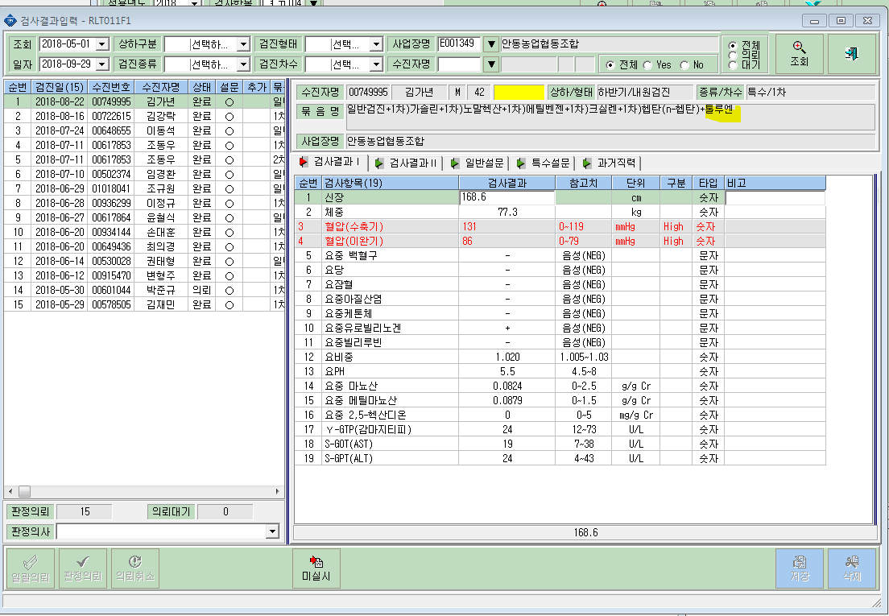

요단백 항목없음

<비교자료>
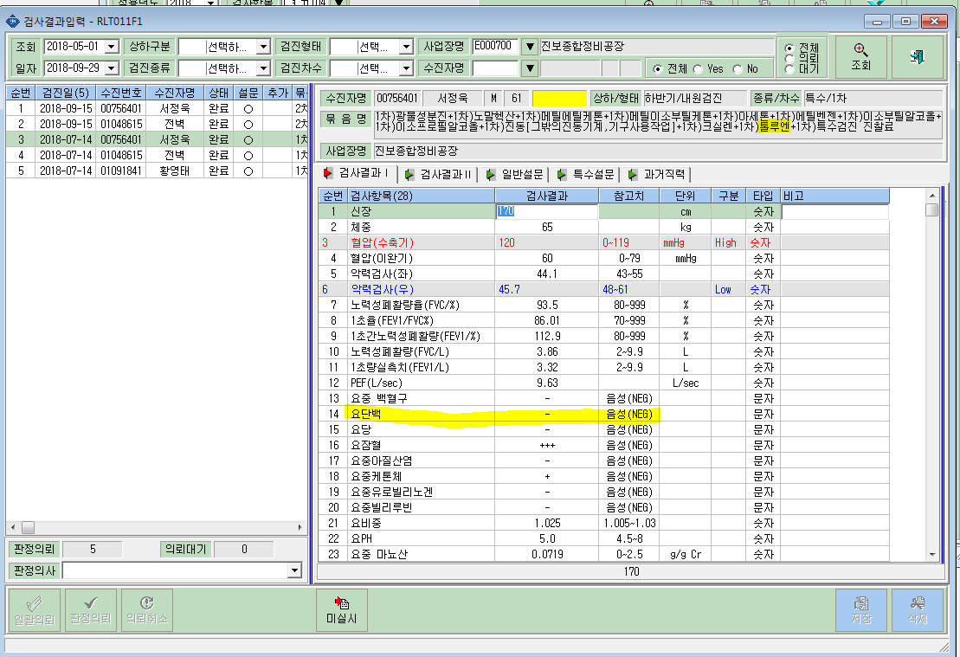

<검사항목 추가내역>

